信用交易
融资融券市场交易数据统计(2025-04-28)

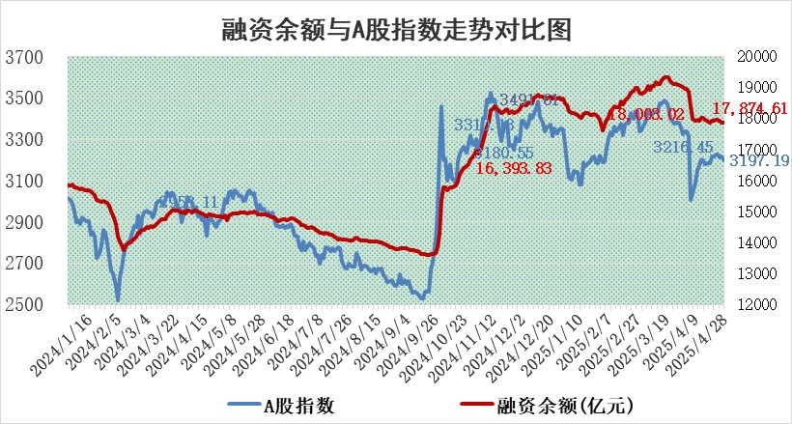
标的证券 | 融资融券余额（亿元） | 融资余额（亿元） | 融券余额（亿元） | 融资买入额（亿元） | 融资融券规模变化（亿元） | 融资余额增幅(‰) | 融券余额增幅(%)
统计数据 | 18,038.08 | 17,874.61 | 111.31 | 898.40 | 11.80 | 0.70 | -0.22

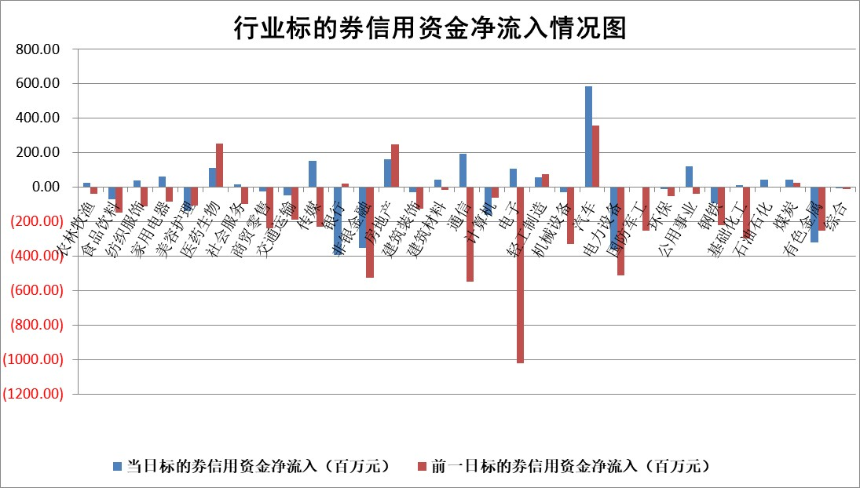

标的基金代码 | 标的基金简称 | 融资余额/市值(%) | 融资余额增幅(%) | 融资买入额/成交金额(%) | （融资余额净增额-融券余额净增额）/市值(‱) | 融券余额降幅(%) | ABS[（融资余额净增额-融券余额净增额）/市值净增额-1](%)
159902 | 华夏中小板ETF | 0.00 | 0.00 | 0.00 | 0.00 | 0.00 | 100.00
159915 | 易方达创业板ETF | 2.61 | 1.04 | 641377.61 | 2.71 | 9.87 | 104.85
159919 | 嘉实沪深300ETF | 0.67 | 0.10 | 0.96 | 0.09 | 2.68 | 100.73
159920 | 华夏恒生ETF | 33.78 | -0.60 | 35.45 | -20.49 | 0.00 | 44.42
159922 | 嘉实中证500ETF | 0.66 | 0.40 | 8.65 | 0.56 | 1.80 | 100.44
159925 | 南方沪深300ETF | 0.50 | -1.31 | 0.09 | -0.66 | 0.16 | 99.16
159928 | 消费ETF | 2.20 | -0.37 | 0.67 | -0.89 | -13.23 | 99.18
159934 | 易方达黄金ETF | 25.70 | -0.07 | 2.41 | -1.68 | 0.00 | 97.86
159939 | 全指信息技术ETF | 1.09 | 0.93 | 53.28 | 1.01 | 0.33 | 101.54
159940 | 全指金融地产ETF | 0.32 | -1.86 | 0.00 | -0.61 | 0.00 | 100.00
159995 | 半导体芯片ETF | 2.83 | 1.17 | 343.30 | 3.08 | -4.12 | 77.51
159997 | 天弘中证电子ETF | 2.49 | -0.32 | 4.59 | -0.80 | 0.28 | 98.88
159998 | 天弘中证计算机主题ETF | 1.29 | -1.58 | 0.09 | -2.00 | 0.47 | 88.86
510050 | 华夏上证50ETF | 1.91 | -0.83 | 61.19 | -1.66 | -2.53 | 96.17
510180 | 华安上证180ETF | 0.41 | 0.49 | 2.00 | 0.14 | -4.58 | 101.45
510880 | 华泰柏瑞红利ETF | 0.68 | -6.24 | 4.02 | -4.55 | -1.52 | 93.96
510900 | 易方达恒生H股ETF | 36.74 | 0.11 | 1.37 | 4.10 | 0.00 | 100.00
511010 | 5年期国债ETF | 5.20 | 135.11 | 4.27 | 299.07 | 0.00 | 11196.24
511380 | 可转债及可交换债券ETF | 2.31 | 6.39 | 77.01 | 13.85 | 0.00 | 121.44
512000 | 全指证券ETF | 6.45 | -5.23 | 14.70 | -36.14 | -4.80 | 68.09
512010 | 沪深300医药卫生ETF | 5.71 | 0.13 | 58.84 | 4.18 | 30.49 | 105.92
512070 | 沪深300非银ETF | 3.13 | -0.16 | 162.36 | 1.63 | 100.00 | 100.84
512400 | 南方中证申万有色金属ETF | 1.62 | 0.56 | 0.78 | 0.92 | 0.38 | 101.19
512580 | 广发中证环保产业ETF | 0.88 | -1.15 | 0.10 | -1.02 | 0.00 | 79.36
512660 | 国泰中证军工ETF | 2.50 | 3.27 | 16.92 | 8.15 | 2.63 | 114.85
512800 | 华宝中证银行ETF | 5.19 | 1.57 | 3.80 | 11.30 | 10.98 | 86.36
512980 | 广发中证传媒ETF | 1.63 | 0.37 | 113.58 | -2.02 | -19.90 | 96.20
515030 | 华夏中证新能源汽车ETF | 1.82 | -5.18 | 5.27 | -5.21 | 34.92 | 97.70
515050 | 华夏中证5G通信主题ETF | 1.61 | -0.58 | 3.70 | 0.27 | 12.34 | 100.22
515070 | 华夏中证人工智能ETF | 2.81 | 2.86 | 7.30 | 7.83 | 0.00 | 42.09
标的股票比较指标 |  | 融资余额/流通A股市值(%) | 融资余额增幅(%) | 融资买入额/成交金额(%) | （融资余额净增额-融券余额净增额）/流通A股市值(‱) | 融券余额降幅(%) | ABS[（融资余额净增额-融券余额净增额）/流通A股市值净增额-1](%)
前十名标的个股 |  | 鹏都农牧 | 华利集团 | 平煤股份 | 联域股份 | 恒尚节能 | 隆扬电子
 |  | 东旭光电 | 华纳药厂 | 双元科技 | 海森药业 | 亨迪药业 | 雅克科技
 |  | 威创股份 | 东阿阿胶 | 荣信文化 | 荣信文化 | 新锦动力 | 万丰股份
 |  | 海印股份 | 登康口腔 | 华银电力 | 恒宝股份 | 广联航空 | 朗科科技
 |  | 广汇汽车 | 振华股份 | 华利集团 | 联合化学 | 科力尔 | 星湖科技
 |  | 首航高科 | 匠心家居 | 兴瑞科技 | 振江股份 | 模塑科技 | 联域股份
 |  | 超华科技 | 南方传媒 | 振华股份 | 夏厦精密 | 中际联合 | 中集集团
 |  | 联络互动 | 联域股份 | 复洁环保 | 振华股份 | 丰乐种业 | 甬矽电子
 |  | 爱康科技 | 华康医疗 | 腾达建设 | 龙溪股份 | 中路股份 | 会通股份
 |  | 长江健康 | 平煤股份 | 天富能源 | 天富能源 | 翰宇药业 | 奥雅股份
后十名标的个股 |  | 赛为智能 | 宝鹰股份 | 宝鹰股份 | 宝鹰股份 | 华润三九 | 卧龙电驱
 |  | 宝鹰股份 | 京能电力 | 阳光诺和 | 金杨股份 | 百洋医药 | 中船特气
 |  | 汇金科技 | 珀莱雅 | 中航产融 | 艾布鲁 | 三江购物 | 威力传动
 |  | 岩石股份 | 恒尚节能 | 苏奥传感 | 蕾奥规划 | 好当家 | 宝鹰股份
 |  | 中交地产 | 蕾奥规划 | 国新文化 | 中超控股 | 科思科技 | 花园生物
 |  | 联创股份 | 中洲特材 | 大立科技 | 恒勃股份 | 贵研铂业 | 凡拓数创
 |  | 香雪制药 | 石基信息 | 玉龙股份 | 华西能源 | 华软科技 | 水晶光电
 |  | 华闻集团 | 山东出版 | 海源复材 | 中洲特材 | 雄韬股份 | 吉鑫科技
 |  | 东方集团 | 韶能股份 | 赛为智能 | 中关村 | 京粮控股 | 盛帮股份
 |  | 中青宝 | 中超控股 | 汇金科技 | 聚石化学 | 中关村 | 海看股份
说明：1.以上普通交易数据和信用交易数据皆以交易日收盘后数据为基准；2.上述标的证券总数据只计算标的证券市场总数据，不包括从标的证券中调出去标的证券数据，所以与交易所公布的总值略有不同； 3.上述行业采用申万一级行业分类；4.以上标的基金和标的个股中比较的6个指标值中：前5个（从左至右）为正向指标，值越大排名越靠前；第6个为逆向指标，值越小，排名越靠前；5.第6个指标中ABS[]表示求绝对值，其主要用于考量信用资金相对净流入对股价相对净变化的贡献程度；6.数据来源：wind，交易所。

 |  |  |  | 证券代码 | 新增融资余额 | 融资买入额 | 融资买入增幅前10
 |  | 1 | 西部建设 | 002302 | 80643953 | 177472374 | 41%
 |  | 2 | 天键股份 | 301383 | 27855096 | 56831811 | 39%
 |  | 3 | 井松智能 | 688251 | 7040854 | 13763946 | 27%
 |  | 4 | 国电电力 | 600795 | 116116226 | 151740647 | 23%
 |  | 5 | 华立科技 | 301011 | 9342856 | 31199107 | 23%
 |  | 6 | 捷邦科技 | 301326 | 9066090 | 22350547 | 22%
 |  | 7 | 海利尔 | 603639 | 19864834 | 35520613 | 20%
 |  | 8 | 华研精机 | 301138 | 7597460 | 13339451 | 16%
 |  | 9 | 鹏辉能源 | 300438 | 83773067 | 304558811 | 16%
 |  | 10 | 建科股份 | 301115 | 7106455 | 29879412 | 15%

